長期構想
顧客提供価値とユーザ数の推移
 | 魅力・コンセプト・要素・概要 | 教師とのレッスン | 格安・無料 | ベーシックな習慣化機能 | 習慣化チャレンジ(グループ) | フィリピン人講師によるコーチング | 学習者同士のレッスン | アクティブユーザ数
1n |  | 5 | 5 | 5 | 0 | 0 | 0 | 0
2n |  | 5 | 5 | 5 | 0 | 0 | 0 | 15
3n |  | 5 | 5 | 5 | 0 | 0 | 0 | 30
4n |  | 5 | 5 | 5 | 10 | 0 | 0 | 40
5n |  | 5 | 5 | 5 | 10 | 0 | 0 | 110
6n |  | 5 | 5 | 5 | 10 | 0 | 0 | 180
7n |  | 5 | 5 | 5 | 10 | 0 | 10 | 250
8n |  | 5 | 5 | 5 | 10 | 0 | 10 | 320
9n |  | 5 | 5 | 5 | 10 | 0 | 10 | 390
10n |  | 5 | 5 | 5 | 10 | 10 | 10 | 460
11n |  | 5 | 5 | 5 | 10 | 10 | 10 | 530
12n |  | 5 | 5 | 5 | 10 | 10 | 10 | 600
 |  |  |  |  |  |  |  |  |  |  |  |  |  |  |  |  |  |  |  |  |  |  |  |  |  |  |  |  |  |  |  |  | *
 |  |  |  |  |  |  |  |  |  |  |  |  |  |  |  |  |  |  |  |  |  |  |  |  |  |  |  |  |  |  |  |  | *
 |  |  |  |  |  |  |  |  |  |  |  |  |  |  |  |  |  |  |  |  |  |  |  |  |  |  |  |  |  |  |  |  | *
 |  |  |  |  |  |  |  |  |  |  |  |  |  |  |  |  |  |  |  |  |  |  |  |  |  |  |  |  |  |  |  |  | *
 |  |  |  |  |  |  |  |  |  |  |  |  |  |  |  |  |  |  |  |  |  |  |  |  |  |  |  |  |  |  |  |  | *
 |  |  |  |  |  |  |  |  |  |  |  |  |  |  |  |  |  |  |  |  |  |  |  |  |  |  |  |  |  |  |  |  | *
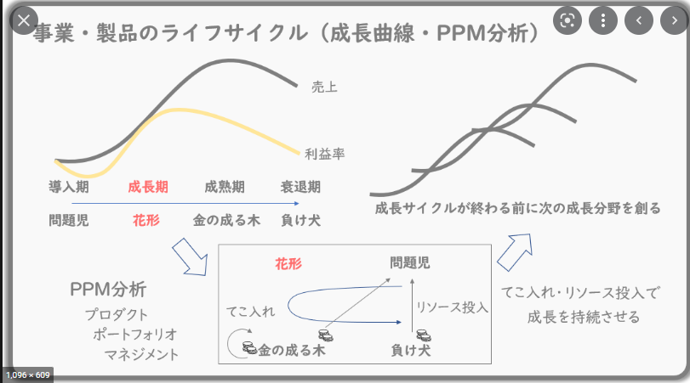
 |  |  |  |  |  |  |  |  |  |  |  |  |  |  |  |  |  |  |  |  |  |  |  |  |  |  |  |  |  |  |  |  | *
 |  |  |  |  |  |  |  |  |  |  |  |  |  |  |  |  |  |  |  |  |  |  |  |  |  |  |  |  |  |  |  |  | *
フィリピン人講師に
よるコーチング
 |  |  |  |  |  |  |  |  |  |  |  |  |  |  |  |  |  |  |  |  |  |  |  |  |  |  |  |  |  |  |  |  | *
学習者同士のレッスン
 |  |  |  |  |  |  |  |  |  |  |  |  |  |  |  |  |  |  |  |  |  |  |  |  |  |  |  |  |  |  |  |  | *
 |  |  |  |  |  |  |  |  |  |  |  |  |  |  |  |  |  |  |  |  |  |  |  |  |  |  |  |  |  |  |  |  | *
 |  |  |  |  |  |  |  |  |  |  |  |  |  |  |  |  |  |  |  |  |  |  |  |  |  |  |  |  |  |  |  |  | *
習慣化チャレンジ(グループ)
 |  |  |  |  |  |  |  |  |  |  |  |  |  |  |  |  |  |  |  |  |  |  |  |  |  |  |  |  |  |  |  |  | *
 |  |  |  |  |  |  |  |  |  |  |  |  |  |  |  |  |  |  |  |  |  |  |  |  |  |  |  |  |  |  |  |  | *
ベーシックな習慣化機能
 |  |  |  |  |  |  |  |  |  |  |  |  |  |  |  |  |  |  |  |  |  |  |  |  |  |  |  |  |  |  |  |  | *
格安・無料
 |  |  |  |  |  |  |  |  |  |  |  |  |  |  |  |  |  |  |  |  |  |  |  |  |  |  |  |  |  |  |  |  | *
 |  |  |  |  |  |  |  |  |  |  |  |  |  |  |  |  |  |  |  |  |  |  |  |  |  |  |  |  |  |  |  |  | *
教師とのレッスン
 |  |  |  |  |  |  |  |  |  |  |  |  |  |  |  |  |  |  |  |  |  |  |  |  |  |  |  |  |  |  |  |  | *
 |  |  |  |  |  |  |  |  |  |  |  |  |  |  |  |  |  |  |  |  |  |  |  |  |  |  |  |  |  |  |  |  | *
 |  |  |  |  |  |  |  |  |  |  |  |  |  |  |  |  |  |  |  |  |  |  |  |  |  |  |  |  |  |  |  |  | *
 |  |  |  |  |  |  |  |  |  |  |  |  |  |  |  |  |  |  |  |  |  |  |  |  |  |  |  |  |  |  |  |  | *
 |  |  |  |  |  |  |  |  |  |  |  |  |  |  |  |  |  |  |  |  |  |  |  |  |  |  |  |  |  |  |  |  | *
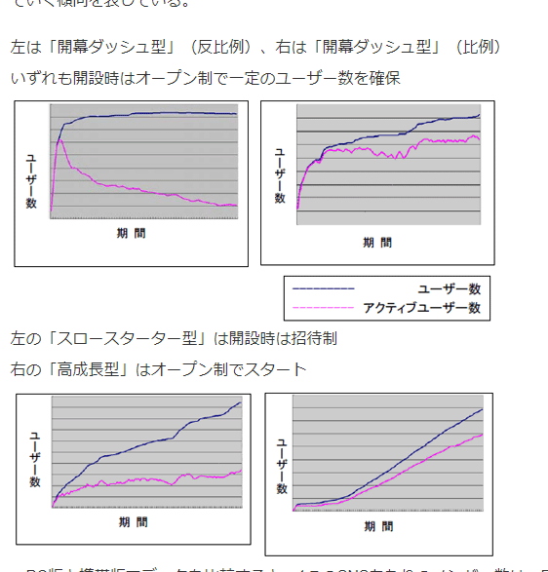
 |  |  |  |  |  |  |  |  |  |  |  |  |  |  |  |  |  |  |  |  |  |  |  |  |  |  |  |  |  |  |  |  | *
 |  |  |  |  |  |  |  |  |  |  |  |  |  |  |  |  |  |  |  |  |  |  |  |  |  |  |  |  |  |  |  |  | *
 |  |  |  |  |  |  |  |  |  |  |  |  |  |  |  |  |  |  |  |  |  |  |  |  |  |  |  |  |  |  |  |  | *
 |  |  |  |  |  |  |  |  |  |  |  |  |  |  |  |  |  |  |  |  |  |  |  |  |  |  |  |  |  |  |  |  | *
 |  | 時系列 |  |  |  |  |  |  |  |  |  |  |  |  |  |  |  |  |  |  |  |  |  |  |  |  |  |  |  |  |  |  | *
 |  | 1n | 2n | 3n | 4n | 5n | 6n | 7n | 8n | 9n | 10n | 11n | 12n |  |  |  |  |  |  |  |  |  |  |  |  |  |  |  |  |  |  |  | *
 | アクティブユーザ数 | 0 | 15 | 30 | 40 | 110 | 180 | 250 | 320 | 390 | 460 | 530 | 600 |  |  |  |  |  |  |  |  |  |  |  |  |  |  |  |  |  |  |  | *
 |  |  |  |  |  |  |  |  |  |  |  |  |  |  |  |  |  |  |  |  |  |  |  |  |  |  |  |  |  |  |  |  | *
 | 魅力・コンセプト・要素・概要 |  |  |  |  |  |  |  |  |  |  |  |  |  |  |  |  |  |  |  |  |  |  |  |  |  |  |  |  |  |  |  | *
 | 教師とのレッスン | 5 | 5 | 5 | 5 | 5 | 5 | 5 | 5 | 5 | 5 | 5 | 5 |  |  |  |  |  |  |  |  |  |  |  |  |  |  |  |  |  |  |  | *
 | 格安・無料 | 5 | 5 | 5 | 5 | 5 | 5 | 5 | 5 | 5 | 5 | 5 | 5 |  |  |  |  |  |  |  |  |  |  |  |  |  |  |  |  |  |  |  | *
 | ベーシックな習慣化機能 | 5 | 5 | 5 | 5 | 5 | 5 | 5 | 5 | 5 | 5 | 5 | 5 |  |  |  |  |  |  |  |  |  |  |  |  |  |  |  |  |  |  |  | *
 | 習慣化チャレンジ(グループ) | 0 | 0 | 0 | 10 | 10 | 10 | 10 | 10 | 10 | 10 | 10 | 10 |  |  |  |  |  |  |  |  |  |  |  |  |  |  |  |  |  |  |  | *
 | 学習者同士のレッスン | 0 | 0 | 0 | 0 | 0 | 0 | 10 | 10 | 10 | 10 | 10 | 10 |  |  |  |  |  |  |  |  |  |  |  |  |  |  |  |  |  |  |  | *
 | フィリピン人講師によるコーチング | 0 | 0 | 0 | 0 | 0 | 0 | 0 | 0 | 0 | 10 | 10 | 10 |  |  |  |  |  |  |  |  |  |  |  |  |  |  |  |  |  |  |  | *
 |  |  |  |  |  |  |  |  |  |  |  |  |  |  |  |  |  |  |  |  |  |  |  |  |  |  |  |  |  |  |  |  | *
 |  |  |  |  |  |  |  |  |  |  |  |  |  |  |  |  |  |  |  |  |  |  |  |  |  |  |  |  |  |  |  |  | *
 |  |  |  |  |  |  |  |  |  |  |  |  |  |  |  |  |  |  |  |  |  |  |  |  |  |  |  |  |  |  |  |  | *
 |  |  |  |  |  |  |  |  |  |  |  |  |  |  |  |  |  |  |  |  |  |  |  |  |  |  |  |  |  |  |  |  | *
 |  |  |  |  |  |  |  |  |  |  |  |  |  |  |  |  |  |  |  |  |  |  |  |  |  |  |  |  |  |  |  |  | *
 |  |  |  |  |  |  |  |  |  |  |  |  |  |  |  |  |  |  |  |  |  |  |  |  |  |  |  |  |  |  |  |  | *
 |  |  |  |  |  |  |  |  |  |  |  |  |  |  |  |  |  |  |  |  |  |  |  |  |  |  |  |  |  |  |  |  | *
 |  |  |  |  |  |  |  |  |  |  |  |  |  |  |  |  |  |  |  |  |  |  |  |  |  |  |  |  |  |  |  |  | *
 |  |  |  |  |  |  |  |  |  |  |  |  |  |  |  |  |  |  |  |  |  |  |  |  |  |  |  |  |  |  |  |  | *
 |  |  |  |  |  |  |  |  |  |  |  |  |  |  |  |  |  |  |  |  |  |  |  |  |  |  |  |  |  |  |  |  | *
 |  |  |  |  |  |  |  |  |  |  |  |  |  |  |  |  |  |  |  |  |  |  |  |  |  |  |  |  |  |  |  |  | *
 |  |  |  |  |  |  |  |  |  |  |  |  |  |  |  |  |  |  |  |  |  |  |  |  |  |  |  |  |  |  |  |  | *
* | * | * | * | * | * | * | * | * | * | * | * | * | * | * | * | * | * | * | * | * | * | * | * | * | * | * | * | * | * | * | * | * | *

